Planilha1
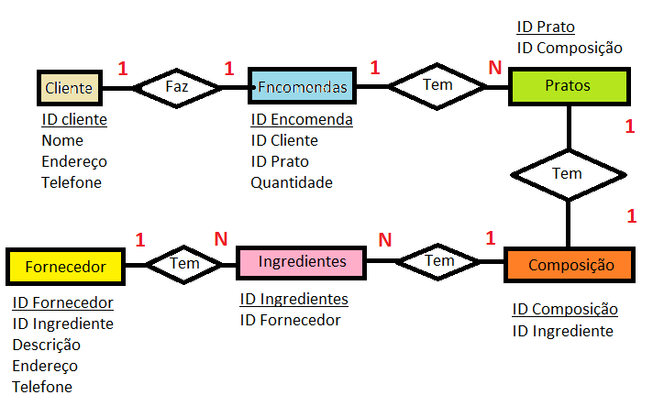
ENTIDADE | Atributos | Relacionamentos
Clientes | - ID Cliente | Com Encomendas 1:1
 | Nome
 | Endereço
 | Telefone
Encomendas | - ID Encomenda | Com clientes 1:1
 | ID Cliente
 | ID Prato | Com prato 1:N
 | Quantidade
Ingredientes | - ID Ingrediente | Com Fornecedor N:1
 | ID Fornecedor
Pratos | - ID Prato | Com composição 1:1
 | ID Composição
Composição | - ID Composição | Com Ingredientes 1:N
 | ID Ingrediente
Fornecedor | - ID Fornecedor | Com Ingredientes 1:N
 | ID Ingrediente
 | Descrição
 | Endereço
 | Telefone

